Worksheet
臨床工学技士 | 2014 | 医学概論 | 臨床工学に必要な医学的基礎 | 2014_ce_14_am001
 |  | クリニカルパス導入の効果で誤っているのはどれか。
 |  | 1 | チーム医療による相互チェックが強化される。
 |  | 2 | 治療が均一化される。
 |  | 3 | 医療事故の予防につながる。
 |  | 4 | 患者の理解が得られやすい。
 |  | 5 | 医師の裁量権が強化される。 | 正解
臨床工学技士 | 2014 | 医学概論 | 臨床工学に必要な医学的基礎 | 2014_ce_14_am002
 |  | 感染症法で1類感染症に含まれるのはどれか。
 |  | 1 | 鳥インフルエンザ
 |  | 2 | エボラ出血熱 | 正解
 |  | 3 | デング熱
 |  | 4 | 重症急性呼吸器症候群（SARS）
 |  | 5 | 黄 熱
臨床工学技士 | 2014 | 医学概論 | 臨床工学に必要な医学的基礎 | 2014_ce_14_am003
 |  | 酵素について誤っているのはどれか。
 |  | 1 | 触媒の一種である。
 |  | 2 | 基質は酵素が作用する物質を示す。
 |  | 3 | 至適温度は25℃付近である。 | 正解
 |  | 4 | 酵素ごとの至適pHが存在する。
 |  | 5 | タンパク質で構成される。
臨床工学技士 | 2014 | 医学概論 | 臨床工学に必要な医学的基礎 | 2014_ce_14_am004
 |  | 薬物について正しいのはどれか。 a.脳には全身循環から薬物が移行しやすい。 b.直腸内投与の方が経口投与よりも効果発現は早い。 c.血漿蛋白と結合したものは薬理作用をもたない。 d.生体内利用率とは経口投与薬物のうち全身を循環する薬物の割合を示す。 e.生物学的半減期は投与薬物が血中から消失するまでの時間の1/2の時間である。
 |  | 1 | a、b、c
 |  | 2 | a、b、e
 |  | 3 | a、d、e
 |  | 4 | b、c、d | 正解
 |  | 5 | c、d、e
臨床工学技士 | 2014 | 医学概論 | 人体の構造及び機能 | 2014_ce_14_am005
 |  | 血栓形成を促進するのはどれか。 a.血管内皮傷害 b.血流低下 c.線溶系亢進 d.貧 血 e.血管透過性の亢進
 |  | 1 | a、b | 正解
 |  | 2 | a、e
 |  | 3 | b、c
 |  | 4 | c、d
 |  | 5 | d、e
臨床工学技士 | 2014 | 医学概論 | 人体の構造及び機能 | 2014_ce_14_am006
 |  | 図に細胞の構造を示す。 蛋白質が合成されるのはどれか。
 |  | 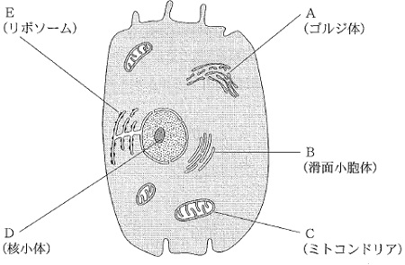
 |  | 1 | A
 |  | 2 | B
 |  | 3 | C
 |  | 4 | D
 |  | 5 | E | 正解
臨床工学技士 | 2014 | 医学概論 | 人体の構造及び機能 | 2014_ce_14_am007
 |  | 血圧上昇の原因とならないのはどれか。
 |  | 1 | 心拍出量の増加
 |  | 2 | 血管抵抗の上昇
 |  | 3 | 静脈還流量の減少 | 正解
 |  | 4 | 交感神経活動の亢進
 |  | 5 | 循環血液量の増加
臨床工学技士 | 2014 | 医学概論 | 人体の構造及び機能 | 2014_ce_14_am008
 |  | イヌリンクリアランスの検査を実施した。イヌリンは血漿中濃度0.80mg/dL、尿中濃度65mg/dL、1分間の尿量は1.6mLであった。 イヌリンクリアランス［mg/dL］はどれか。
 |  | 1 | 33
 |  | 2 | 52
 |  | 3 | 83
 |  | 4 | 100
 |  | 5 | 130 | 正解
臨床工学技士 | 2014 | 医学概論 | 人体の構造及び機能 | 2014_ce_14_am009
 |  | 錐体路が交叉するところはどれか。
 |  | 1 | 大脳基底核
 |  | 2 | 脳 梁
 |  | 3 | 中 脳
 |  | 4 | 延 髄 | 正解
 |  | 5 | 脊 髄
臨床工学技士 | 2014 | 臨床医学総論 | 内科学概論 | 2014_ce_14_am010
 |  | 中心型チアノーゼの原因はどれか。 a.メトヘモグロビン血症 b.肺動静脈瘻 c.バージャー病 d.寒冷曝露 e.心拍出量低下
 |  | 1 | a、b | 正解
 |  | 2 | a、e
 |  | 3 | b、c
 |  | 4 | c、d
 |  | 5 | d、e
臨床工学技士 | 2014 | 臨床医学総論 | 内科学概論 | 2014_ce_14_am011
 |  | 滲出性の胸水貯留を来すのはどれか。 a.左心不全 b.肺結核 c.肺梗塞 d.肝硬変 e.ネフローゼ症候群
 |  | 1 | a、b
 |  | 2 | a、e
 |  | 3 | b、c | 正解
 |  | 4 | c、d
 |  | 5 | d、e
臨床工学技士 | 2014 | 臨床医学総論 | 呼吸器系 | 2014_ce_14_am012
 |  | 気管支喘息で誤っているのはどれか。
 |  | 1 | 気道の慢性炎症性疾患である。
 |  | 2 | ハウスダストが抗原になる。
 |  | 3 | 末梢血中の好酸球が減少する。 | 正解
 |  | 4 | アセチルコリンの吸入試験で過敏性を示す。
 |  | 5 | 気管支痙攣の治療にβ<sub>2</sub>受容体刺激薬を用いる。
臨床工学技士 | 2014 | 臨床医学総論 | 循環器系 | 2014_ce_14_am013
 |  | 二次性高血圧症の基礎疾患でないのはどれか。
 |  | 1 | 原発性アルドステロン症
 |  | 2 | クッシング症候群
 |  | 3 | 甲状腺機能亢進症
 |  | 4 | アジソン病 | 正解
 |  | 5 | 糸球体腎炎
臨床工学技士 | 2014 | 臨床医学総論 | 循環器系 | 2014_ce_14_am014
 |  | 不整脈について正しいのはどれか。 a.Wenckebach型房室ブロックではPQ間隔は徐々に短縮する。 b.MobitzⅡ型房室ブロックは、ペースメーカーの適応である。 c.Maze手術は心房細動に対して行われる。 d.Adams-Stokes発作を伴う洞不全症候群は薬剤治療が第一選択である。 e.WPW症候群ではPQ間隔が延長する。
 |  | 1 | a、b
 |  | 2 | a、e
 |  | 3 | b、c | 正解
 |  | 4 | c、d
 |  | 5 | d、e
臨床工学技士 | 2014 | 臨床医学総論 | 内分泌・代謝系 | 2014_ce_14_am015
 |  | 糖尿病治療中の患者にみられる低血糖の症状はどれか。 a.徐 脈 b.皮膚乾燥 c.手指振戦 d.顔面蒼白 e.頭 痛
 |  | 1 | a、b、c
 |  | 2 | a、b、e
 |  | 3 | a、d、e
 |  | 4 | b、c、d
 |  | 5 | c、d、e | 正解
臨床工学技士 | 2014 | 臨床医学総論 | 感染症 | 2014_ce_14_am016
 |  | 蚊が媒介する感染症はどれか。 a.ツツガムシ病 b.アメーバ赤痢 c.デング熱 d.マラリア e.オウム病
 |  | 1 | a、b
 |  | 2 | a、e
 |  | 3 | b、c
 |  | 4 | c、d | 正解
 |  | 5 | d、e
臨床工学技士 | 2014 | 臨床医学総論 | 腎臓・泌尿器・生殖器系 | 2014_ce_14_am017
 |  | 二次性ネフローゼ症候群の基礎疾患でないのはどれか。 a.糖尿病 b.高尿酸血症 c.多発性嚢胞腎 d.アミロイドーシス e.全身性エリテマトーデス
 |  | 1 | a、b
 |  | 2 | a、e
 |  | 3 | b、c | 正解
 |  | 4 | c、d
 |  | 5 | d、e
臨床工学技士 | 2014 | 臨床医学総論 | 腎臓・泌尿器・生殖器系 | 2014_ce_14_am018
 |  | 慢性腎不全の合併症への対応で適切でない組合せはどれか。
 |  | 1 | 貧 血 -- エリスロポエチン製剤の投与
 |  | 2 | 痛 風 -- 尿酸生成抑制薬の投与
 |  | 3 | 高カリウム血症 -- 陽イオン交換樹脂の使用
 |  | 4 | 高リン血症 -- リン吸着剤の投与
 |  | 5 | 低カルシウム血症 -- ビスホスホネート製剤の投与 | 正解
臨床工学技士 | 2014 | 臨床医学総論 | 救急・集中治療医学 | 2014_ce_14_am019
 |  | 血漿交換療法が適応となる疾患・病態でないのはどれか。
 |  | 1 | 劇症肝炎
 |  | 2 | 逆流性食道炎 | 正解
 |  | 3 | 全身性エリテマトーデス
 |  | 4 | 家族性高コレステロール血症
 |  | 5 | ギラン・バレー症候群
臨床工学技士 | 2014 | 臨床医学総論 | 手術医学 | 2014_ce_14_am020
 |  | 血液透析中の患者で血小板減少と血栓症が認められた場合、原因として考えられる薬剤はどれか。
 |  | 1 | ナファモスタットメシル酸塩
 |  | 2 | 鉄剤
 |  | 3 | エリスロポエチン製剤
 |  | 4 | ヘパリン | 正解
 |  | 5 | ビタミンD製剤
臨床工学技士 | 2014 | 臨床医学総論 | 麻酔科学 | 2014_ce_14_am021
 |  | 表面麻酔で行うことができるのはどれか。 a.脱臼整復 b.気管支鏡検査 c.胃内視鏡検査 d.皮膚生検 e.三叉神経ブロック
 |  | 1 | a、b
 |  | 2 | a、e
 |  | 3 | b、c | 正解
 |  | 4 | c、d
 |  | 5 | d、e
臨床工学技士 | 2014 | 臨床医学総論 | 救急・集中治療医学 | 2014_ce_14_am022
 |  | 生命徴候(バイタルサイン）の検査項目はどれか。 a.心拍数 b.体 重 c.瞳孔径 d.体 温 e.血 圧
 |  | 1 | a、b、c
 |  | 2 | a、b、e
 |  | 3 | a、d、e | 正解
 |  | 4 | b、c、d
 |  | 5 | c、d、e
臨床工学技士 | 2014 | 臨床医学総論 | 手術医学 | 2014_ce_14_am023
 |  | 消毒・滅菌について正しいのはどれか。 a.消毒薬中で微生物は繁殖しない。 b.エタノールは粘膜の消毒に有用である。 c.オートクレーブは高圧蒸気で滅菌する。 d.エチレンオキサイドガスは残留毒性が強い。 e.クロルヘキシジンは結核菌に有効である。
 |  | 1 | a、b
 |  | 2 | a、e
 |  | 3 | b、c
 |  | 4 | c、d | 正解
 |  | 5 | d、e
臨床工学技士 | 2014 | 臨床医学総論 | 手術医学 | 2014_ce_14_am024
 |  | 医療事故発生時の対応について適切でないのはどれか。
 |  | 1 | 患者への安全確保
 |  | 2 | 正確な事実把握
 |  | 3 | 医師や上司への報告
 |  | 4 | 事故に関わる物品の保全
 |  | 5 | 発生部署内での解決 | 正解
臨床工学技士 | 2014 | 臨床医学総論 | 臨床生化学 | 2014_ce_14_am025
 |  | 脂溶性ビタミンはどれか。 a.ビタミンA b.ビタミンB6 c.ビタミンC d.ビタミンD e.ビタミンE
 |  | 1 | a、b、c
 |  | 2 | a、b、e
 |  | 3 | a、d、e | 正解
 |  | 4 | b、c、d
 |  | 5 | c、d、e
臨床工学技士 | 2014 | 生体計測装置学 | 生体計測の基礎 | 2014_ce_14_am026
 |  | サーマルアレイレコーダーについて誤っているのはどれか。
 |  | 1 | 1mmに16個程度のサーマルヘッドが並んでいる。
 |  | 2 | サーマルヘッドはミリ秒オーダで加熱される。
 |  | 3 | DAコンバータによって発色位置を決める。 | 正解
 |  | 4 | 周波数応答は2～3kHzの応答速度をもっている。
 |  | 5 | 波形だけでなく文字も記録可能である。
臨床工学技士 | 2014 | 生体計測装置学 | 生体電気・磁気計測 | 2014_ce_14_am027
 |  | ディジタル心電計におけるaVRの計算式はどれか。 ただし、Ⅰ、Ⅱ、Ⅲは標準肢誘導を表す。
 |  | 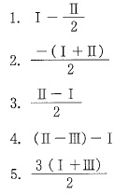
 |  | 1 | 1
 |  | 2 | 2 | 正解
 |  | 3 | 3
 |  | 4 | 4
 |  | 5 | 5
臨床工学技士 | 2014 | 生体計測装置学 | 生体の物理・化学現象の計測 | 2014_ce_14_am028
 |  | 観血式血圧計の波形がひずむ原因はどれか。 a.ゼロ点調整不良 b.血圧トランスデューサの高さ不良 c.カテーテル内での気泡混入 d.カテーテル先端での血栓形成 e.カテーテル先端での先当り
 |  | 1 | a、b、c
 |  | 2 | a、b、e
 |  | 3 | a、d、e
 |  | 4 | b、c、d
 |  | 5 | c、d、e | 正解
臨床工学技士 | 2014 | 生体計測装置学 | 生体の物理・化学現象の計測 | 2014_ce_14_am029
 |  | 心拍出量計測法でないのはどれか。
 |  | 1 | 熱希釈法
 |  | 2 | 色素希釈法
 |  | 3 | 脈波伝搬速度法 | 正解
 |  | 4 | 超音波断層法
 |  | 5 | 血圧波形解析法
臨床工学技士 | 2014 | 生体計測装置学 | 生体の物理・化学現象の計測 | 2014_ce_14_am030
 |  | 赤外線を利用した呼吸関連計測装置はどれか。 a..スパイロメータ b.ニューモタコメータ c.インピーダンスプレスチモグラフ d.パルスオキシメータ e.カプノメータ
 |  | 1 | a、b
 |  | 2 | a、e
 |  | 3 | b、c
 |  | 4 | c、d
 |  | 5 | d、e | 正解
臨床工学技士 | 2014 | 生体計測装置学 | 生体の物理・化学現象の計測 | 2014_ce_14_am031
 |  | 体温計測に用いるのはどれか。 a.ホール効果 b.マイスナー効果 c.ジョセフソン素子 d.サーモパイル e.サーミスタ
 |  | 1 | a、b
 |  | 2 | a、e
 |  | 3 | b、c
 |  | 4 | c、d
 |  | 5 | d、e | 正解
臨床工学技士 | 2014 | 生体計測装置学 | 画像診断法 | 2014_ce_14_am032
 |  | 超音波画像計測について正しいのはどれか。
 |  | 1 | 生体軟部組織での音速は10km/sである。
 |  | 2 | 軟組織よりも硬組織の方が音速は速い | 正解
 |  | 3 | 動きのある臓器の撮影には不適である。
 |  | 4 | 約25kHzの音波を使用する。
 |  | 5 | ドプラ法で臓器の形状が得られる。
臨床工学技士 | 2014 | 生体計測装置学 | 画像診断法 | 2014_ce_14_am033
 |  | 単純エックス線撮影について正しいのはどれか。
 |  | 1 | 臓器から反射したエックス線を撮影する。
 |  | 2 | 造影剤はエックス線に対する透過性が高い。
 |  | 3 | 動きがある臓器には使用しない。
 |  | 4 | 高密度の期間はエックス線を吸収して陰影を作る。 | 正解
 |  | 5 | 体動の影響は少ない。
臨床工学技士 | 2014 | 医用治療機器学 | 治療の基礎 | 2014_ce_14_am034
 |  | 治療機器のエネルギー作用について正しいのはどれか。 a.エネルギー密度に対する主作用はエネルギーの種類によらない。 b.主作用は治療余裕度を超えるエネルギー密度で現れる。 c.治療閾値を超えるエネルギー密度で治療効果が現れる。 d.副作用はエネルギー密度が大きくなると増大する。 e.不可逆的な障害は0.1mW/cm2を超えるエネルギー密度で現れる。
 |  | 1 | a、b
 |  | 2 | a、e
 |  | 3 | b、c
 |  | 4 | c、d | 正解
 |  | 5 | d、e
臨床工学技士 | 2014 | 医用治療機器学 | 各種治療機器 | 2014_ce_14_am035
 |  | 心臓ペースメーカについて正しいのはどれか。 a.植込み型にはヨウ素リチウム電池は使用されない。 b.出力パルス幅は約100msである。 c.電極装着後、刺激閾値は経時的に低下する。 d.NBG(ICHD）コードの第一文字は刺激部位を表す。 e.体外式ペースメーカの出力点検時には500Ωの付加抵抗を接続する。
 |  | 1 | a、b
 |  | 2 | a、e
 |  | 3 | b、c
 |  | 4 | c、d
 |  | 5 | d、e | 正解
臨床工学技士 | 2014 | 医用治療機器学 | 各種治療機器 | 2014_ce_14_am036
 |  | 輸液ポンプについて正しいのはどれか。
 |  | 1 | シリンジポンプには閉塞アラームがない。
 |  | 2 | シリンジポンプには気泡アラームがある。
 |  | 3 | 滴数制御方式は薬液の表面張力の影響を受ける。 | 正解
 |  | 4 | 低流量の場合にはフィンガ式が良い。
 |  | 5 | 滴下センサには紫外線を用いる。
臨床工学技士 | 2014 | 医用治療機器学 | 各種治療機器 | 2014_ce_14_am037
 |  | 冠動脈のインターベンション(PCI）について正しいのはどれか。 a.エックス線装置は不要である。 b.鎖骨下静脈を穿刺する。 c.100気圧でバルーンを拡張する。 d.再狭窄防止にステントを挿入する。 e.ロータブレータ使用で一時的な冠動脈血流減少が生じる。
 |  | 1 | a、b
 |  | 2 | a、e
 |  | 3 | b、c
 |  | 4 | c、d
 |  | 5 | d、e | 正解
臨床工学技士 | 2014 | 医用治療機器学 | 各種治療機器 | 2014_ce_14_am038
 |  | 正しい組合せはどれか。 a.Arレーザ -- 網膜凝固 b.Nd：YAGレーザ -- 光線力学療法 c.CO2レーザ -- 疼痛治療 d.Dyeレーザ -- 凝固止血 e.ArFエキシマレーザ -- 角膜切除
 |  | 1 | a、b
 |  | 2 | a、e | 正解
 |  | 3 | b、c
 |  | 4 | c、d
 |  | 5 | d、e
臨床工学技士 | 2014 | 医用治療機器学 | 各種治療機器 | 2014_ce_14_am039
 |  | 内視鏡外科手術で正しいのはどれか。
 |  | 1 | 気腹に空気を使用する。
 |  | 2 | 気腹圧は100mmHg程度に設定する。
 |  | 3 | 腹腔鏡手術では硬性鏡を使用する。 | 正解
 |  | 4 | 電気メスは使用できない。
 |  | 5 | 自然気胸は適応外である。
臨床工学技士 | 2014 | 医用機器安全管理学 | 医用機器の安全管理 | 2014_ce_14_am040
 |  | 事故とその原因との組合せで考えにくいのはどれか。 a.火 災 -- 電源導線の絶縁被覆の劣化 b.感 染 -- 手術室内の空調の故障 c.感 電 -- 医用電気機器内への薬液の浸入 d.停 電 -- 医用3Pプラグの保護設置刃の折損 e.被 曝 -- MRI装置の超伝導磁石の故障
 |  | 1 | a、b
 |  | 2 | a、e
 |  | 3 | b、c
 |  | 4 | c、d
 |  | 5 | d、e | 正解
臨床工学技士 | 2014 | 医用機器安全管理学 | 医用機器の安全管理 | 2014_ce_14_am041
 |  | 機器の分類について正しいのはどれか。 a.患者装着部のF(floating）は患者への外部電圧の印加に対する防護手段である。 b.クラスIのME機器を内蔵バッテリーで駆動すると内部電源ME機器となる。 c.BF形装着部はミクロショック対策がされている。 d.クラスⅡのME機器の追加保護手段は基礎絶縁である。 e.内部電源ME機器は保護接地が必要である。
 |  | 1 | a、b | 正解
 |  | 2 | a、e
 |  | 3 | b、c
 |  | 4 | c、d
 |  | 5 | d、e
臨床工学技士 | 2014 | 医用機器安全管理学 | 医用機器の安全管理 | 2014_ce_14_am042
 |  | JIST1022でカテゴリーBの透析室に設けなければならない電気設備はどれか。 a.一般または特別非常電源 b.瞬時特別非常電源 c.等電位接地 d.非接地配線方式 e.保護接地
 |  | 1 | a、b、c
 |  | 2 | a、b、e
 |  | 3 | a、d、e | 正解
 |  | 4 | b、c、d
 |  | 5 | c、d、e
臨床工学技士 | 2014 | 医用機器安全管理学 | 医用機器の安全管理 | 2014_ce_14_am043
 |  | 単一故障状態(保護接地線断線）での接触電流(外装漏れ電流）を測定するとき、測定用器具(MD）を入れる間(位置）として正しいのはどれか。 A：壁面接地端子 B：3P - 2P変換アダプタの接地線 C：機器の保護接地端子 D：患者誘導コード E：機器外装
 |  | 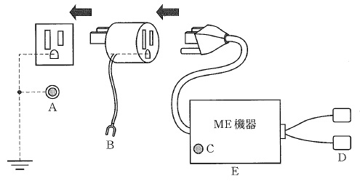
 |  | 1 | A -- B間
 |  | 2 | B -- C間
 |  | 3 | C -- D間
 |  | 4 | D -- E間
 |  | 5 | E -- A間 | 正解
臨床工学技士 | 2014 | 医用機器安全管理学 | 医用機器の安全管理 | 2014_ce_14_am044
 |  | JIST7101「医療ガス配管設備」において、ピン方式の壁取付式配管端末機をアダプタプラグ装着方向から見たとき、吸引を示すのはどれか。
 |  | 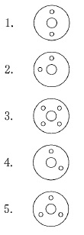
 |  | 1 | 1
 |  | 2 | 2 | 正解
 |  | 3 | 3
 |  | 4 | 4
 |  | 5 | 5
臨床工学技士 | 2014 | 医用機器安全管理学 | 医用機器の安全管理 | 2014_ce_14_am045
 |  | ある機器を信頼度0.70のAさんが点検した後に、ダブルチェックのため別のBさんが確認した。点検作業の総合的な信頼度が0.97であった。 Bさんの信頼度はどれか。
 |  | 1 | 0.49
 |  | 2 | 0.68
 |  | 3 | 0.72
 |  | 4 | 0.9 | 正解
 |  | 5 | 0.99
臨床工学技士 | 2014 | 医用機器安全管理学 | 医用機器の安全管理 | 2014_ce_14_am046
 |  | ISM(Industrial, Scientific and Medical）周波数帯のエネルギーを使用しているのはどれか。
 |  | 1 | 超音波吸引装置
 |  | 2 | 除細動器
 |  | 3 | レーザ治療装置
 |  | 4 | マイクロ波手術器 | 正解
 |  | 5 | 心電図テレメータ
臨床工学技士 | 2014 | 医用電気電子工学 | 電気工学 | 2014_ce_14_am047
 |  | x軸方向に電界が存在する平面上で、2点ab間の電界分布図が図のようになっているとき、ab間の電位差［V］はどれか。
 |  | 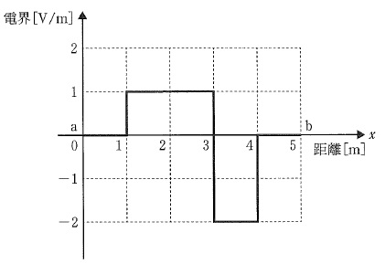
 |  | 1 | -2
 |  | 2 | 0 | 正解
 |  | 3 | 1
 |  | 4 | 2
 |  | 5 | 4
臨床工学技士 | 2014 | 医用電気電子工学 | 電気工学 | 2014_ce_14_am048
 |  | 無限に長いソレノイドに電流を流すとき正しいのはどれか。 a.外部磁界と内部磁界の強さは等しい。 b.外部.磁界の方向はソレノイドの中心軸方向と平行である。 c.内部磁界の方向はソレノイドの中心軸方向と直交する。 d.内部磁界の強さは電流に比例する。 e.内部磁界の強さは単位長さ当たりの巻数に比例する。
 |  | 1 | a、b
 |  | 2 | a、e
 |  | 3 | b、c
 |  | 4 | c、d
 |  | 5 | d、e | 正解
臨床工学技士 | 2014 | 医用電気電子工学 | 電気工学 | 2014_ce_14_am049
 |  | 図の回路でab間の電圧［V］に最も近いのはどれか。
 |  | 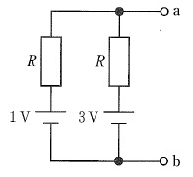
 |  | 1 | 1
 |  | 2 | 1.5
 |  | 3 | 2 | 正解
 |  | 4 | 3
 |  | 5 | 4
臨床工学技士 | 2014 | 医用電気電子工学 | 電気工学 | 2014_ce_14_am050
 |  | 図の回路でRを調整して検流計Gの振れがゼロになったとき、ab間の電圧［V］はどれか。
 |  | 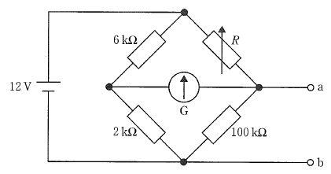
 |  | 1 | 1
 |  | 2 | 2
 |  | 3 | 3 | 正解
 |  | 4 | 6
 |  | 5 | 9
臨床工学技士 | 2014 | 医用電気電子工学 | 電気工学 | 2014_ce_14_am051
 |  | 図の正弦波交流電圧波形について正しいのはどれか。 a.周波数は50Hzである。 b.角周波数は50πrad/sである。 c.周期は10msである。 d.電圧の平均値は110Vである。 e.電圧の実効値は100Vである。
 |  | 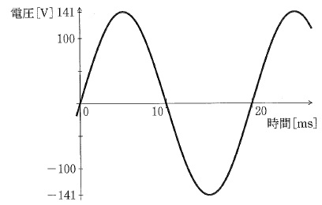
 |  | 1 | a、b
 |  | 2 | a、e | 正解
 |  | 3 | b、c
 |  | 4 | c、d
 |  | 5 | d、e
臨床工学技士 | 2014 | 医用電気電子工学 | 電気工学 | 2014_ce_14_am052
 |  | a+jbの偏角がπ/6 ｒadとなるa、bの組合せはどれか。 ただし、jは虚数単位である。
 |  | 1 | a=1、b=1
 |  | 2 | a=√2、b=1
 |  | 3 | a=√3、b=1 | 正解
 |  | 4 | a=2、b=√2
 |  | 5 | a=2、b=√3
臨床工学技士 | 2014 | 医用電気電子工学 | 電子工学 | 2014_ce_14_am053
 |  | 正しいのはどれか。 a.CMOS回路は消費電力が少ない。 b.LEDはpn接合の構造をもつ。 c.FETではゲート電圧でドレイン電流を制御する。 d.接合型FETは金属―酸化膜―半導体の構造をもつ。 e.バイポーラトランジスタは電圧制御素子である。
 |  | 1 | a、b、c | 正解
 |  | 2 | a、b、e
 |  | 3 | a、d、e
 |  | 4 | b、c、d
 |  | 5 | c、d、e
臨床工学技士 | 2014 | 医用電気電子工学 | 電子工学 | 2014_ce_14_am054
 |  | 一次電池はどれか。 a.リチウムイオン電池 b.太陽電池 c.酸化銀電池 d.マンガン電池 e.ニッケル水素電池
 |  | 1 | a、b
 |  | 2 | a、e
 |  | 3 | b、c
 |  | 4 | c、d | 正解
 |  | 5 | d、e
臨床工学技士 | 2014 | 医用電気電子工学 | 電子工学 | 2014_ce_14_am055
 |  | 図の回路について正しいのはどれか。 ただし、Aは理想演算増幅器である。 a.スカインピーダンスは無限大である。 b.電圧増幅度は0dBである。 c.入力電圧ｖiと出力電圧ｖoは逆位相である。 d.正帰還が用いられている。 e.インピーダンス変換の働きをする。
 |  | 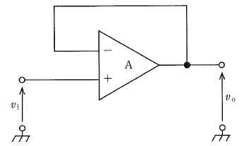
 |  | 1 | a、b、c
 |  | 2 | a、b、e | 正解
 |  | 3 | a、d、e
 |  | 4 | b、c、d
 |  | 5 | c、d、e
臨床工学技士 | 2014 | 医用電気電子工学 | 電子工学 | 2014_ce_14_am056
 |  | 図1の電圧ｖiを図2の回路に入力したときの出力電力ｖoの波形はどれか。 ただし、Aは理想演算増幅器とし、ｖoの初期値は0V、CR=1sとする。
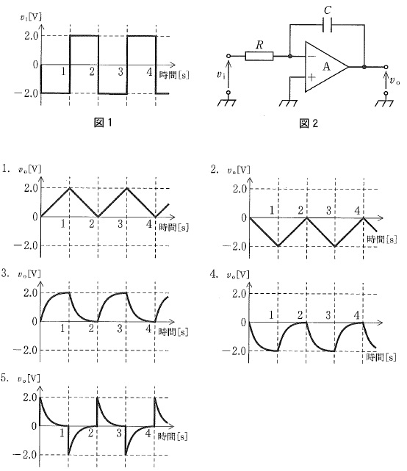
 |  | 1 | 1 | 正解
 |  | 2 | 2
 |  | 3 | 3
 |  | 4 | 4
 |  | 5 | 5
臨床工学技士 | 2014 | 医用電気電子工学 | 電子工学 | 2014_ce_14_am057
 |  | 正しい組合せはどれか。 a.ASK -- 振幅偏移変調 b.PSK -- パルス偏移変調 c.TDM -- 波長分割多重 d.CDMA -- パルス符号変調 e.FDM -- 周波数分割多重
 |  | 1 | a、b
 |  | 2 | a、e | 正解
 |  | 3 | b、c
 |  | 4 | c、d
 |  | 5 | d、e
臨床工学技士 | 2014 | 医用電気電子工学 | 情報処理工学 | 2014_ce_14_am058
 |  | コンピュータの入出力インターフェースはどれか。
 |  | 1 | BASIC
 |  | 2 | CPU
 |  | 3 | JPEG
 |  | 4 | UNIX
 |  | 5 | USB | 正解
臨床工学技士 | 2014 | 医用電気電子工学 | 情報処理工学 | 2014_ce_14_am059
 |  | 図のフローチャートに基づいて作成されたプログラムを実行した時のCNTとSUMの組合せはどれか。
 |  | 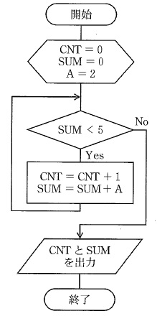
 |  | 1 | CNT=2 SUM=4
 |  | 2 | CNT=2 SUM=6
 |  | 3 | CNT=3 SUM=4
 |  | 4 | CNT=3 SUM=6 | 正解
 |  | 5 | CNT=4 SUM=8
臨床工学技士 | 2014 | 医用電気電子工学 | 情報処理工学 | 2014_ce_14_am060
 |  | 1画面100kbitで構成されるディジタル画像を伝送したい。通信回線の伝送速度が9Mbpsであるとき、1秒間に伝送できる画像の最大数はどれか。 ただし、伝送時に圧縮符号化等の処理は行わず、画像構成データ以外のデータは無視する。
 |  | 1 | 1
 |  | 2 | 9
 |  | 3 | 10
 |  | 4 | 90 | 正解
 |  | 5 | 100
臨床工学技士 | 2014 | 医用電気電子工学 | 情報処理工学 | 2014_ce_14_am061
 |  | 2つの2進数10.01と111.11との和を10進数で表したのはどれか。
 |  | 1 | 9.5
 |  | 2 | 9.75
 |  | 3 | 10 | 正解
 |  | 4 | 10.25
 |  | 5 | 10.5
臨床工学技士 | 2014 | 医用電気電子工学 | 情報処理工学 | 2014_ce_14_am062
 |  | 集合A、Bの論理演算で図の網掛け部分を表すのはどれか。
 |  | 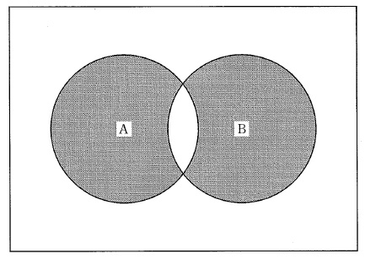
 |  | 1 | AND
 |  | 2 | OR
 |  | 3 | NOT
 |  | 4 | XOR | 正解
 |  | 5 | NOR
臨床工学技士 | 2014 | 医用電気電子工学 | 情報処理工学 | 2014_ce_14_am063
 |  | -1Vから1Vの電圧を10bitの量子化ビット数でAD変換した時の分解能に最も近い電圧［mV］はどれか。
 |  | 1 | 1
 |  | 2 | 2 | 正解
 |  | 3 | 10
 |  | 4 | 100
 |  | 5 | 200
臨床工学技士 | 2014 | 生体機能代行装置学 | 呼吸療法装置 | 2014_ce_14_am064
 |  | 吸着型酸素濃縮装置で誤っているのはどれか。 a.酸素供給量は最大で15L/分程度である。 b.100%の濃度の酸素を供給できる。 c.アルミケイ酸塩で窒素を吸着する。 d.サージタンクに貯蔵してから供給する。 e.加圧空気を流して吸着剤に窒素を吸着させる。
 |  | 1 | a、b | 正解
 |  | 2 | a、e
 |  | 3 | b、c
 |  | 4 | c、d
 |  | 5 | d、e
臨床工学技士 | 2014 | 生体機能代行装置学 | 呼吸療法装置 | 2014_ce_14_am065
 |  | 加温加湿器と比較して人工鼻がすぐれているのはどれか。 a.死腔がない。 b.気道出血時に適する。 c.過剰加湿にならない。 d.細菌汚染が少ない。 e.ネブライザとの併用に適する。
 |  | 1 | a、b
 |  | 2 | a、e
 |  | 3 | b、c
 |  | 4 | c、d | 正解
 |  | 5 | d、e
臨床工学技士 | 2014 | 生体機能代行装置学 | 呼吸療法装置 | 2014_ce_14_am066
 |  | パルスオキシメータによる計測に影響を与えないのはどれか。
 |  | 1 | 高体温 | 正解
 |  | 2 | 緑色のマニキュア
 |  | 3 | 一酸化炭素ヘモグロビン
 |  | 4 | メトヘモグロビン
 |  | 5 | メチレンブルー静注
臨床工学技士 | 2014 | 生体機能代行装置学 | 呼吸療法装置 | 2014_ce_14_am067
 |  | NPPVの適応になるのはどれか。
 |  | 1 | 喀痰排出困難を伴うCOPD急性増悪
 |  | 2 | ショックを呈する心源性肺水腫
 |  | 3 | 呼吸停止を来した喘息発作
 |  | 4 | 免疫不全を伴った軽度のARDS | 正解
 |  | 5 | 呼吸筋麻痺を来した筋萎縮性側索硬化症
臨床工学技士 | 2014 | 生体機能代行装置学 | 呼吸療法装置 | 2014_ce_14_am068
 |  | 高気圧酸素治療装置内に持ち込めるのはどれか。
 |  | 1 | カイロ
 |  | 2 | 電気アンカ
 |  | 3 | 木綿のハンカチ | 正解
 |  | 4 | 合成繊維の衣類
 |  | 5 | セルロイド製品
臨床工学技士 | 2014 | 生体機能代行装置学 | 体外循環装置 | 2014_ce_14_am069
 |  | 膜型人工肺について正しいのはどれか。
 |  | 1 | 送入ガス流量を増やすとPaco<sub>2</sub>は低下する。 | 正解
 |  | 2 | 送入ガス酸素濃度を上げるとPaco<sub>2</sub>は低下する。
 |  | 3 | ポリプロピレン中空糸膜は親水性である。
 |  | 4 | 中空糸膜型の内部灌流型では中空糸内部を送入ガスが流れる。
 |  | 5 | 中空糸膜型では外部灌流型の方が内部灌流型よりも圧力損失が高い。
臨床工学技士 | 2014 | 生体機能代行装置学 | 体外循環装置 | 2014_ce_14_am070
 |  | 人工心肺装置について誤っている組合せはどれか。 a.ベント回路 -- 心内圧減圧 b.冠灌流回路 -- 心筋保護液注入 c.遠心ポンプ -- 心腔内出血回収 d.血液濃縮器 -- 余剰赤血球除去 e.動脈フィルタ -- 微小気泡・栓子除去
 |  | 1 | a、b
 |  | 2 | a、e
 |  | 3 | b、c
 |  | 4 | c、d | 正解
 |  | 5 | d、e
臨床工学技士 | 2014 | 生体機能代行装置学 | 体外循環装置 | 2014_ce_14_am071
 |  | ヘモグロビンの酸素解離曲線について正しいのはどれか。
 |  | 1 | 酸素含量と酸素分圧の関係を表した曲線である。
 |  | 2 | アシドーシスにより右方移動する。 | 正解
 |  | 3 | 低体温により右方移動する。
 |  | 4 | 低二酸化炭素血症により右方移動する。
 |  | 5 | 2，3-DPGの低下により右方移動する。
臨床工学技士 | 2014 | 生体機能代行装置学 | 体外循環装置 | 2014_ce_14_am072
 |  | 遠心ポンプの操作で正しいのはどれか。 a.離脱前の低流量時には、回転数による流量制御が困難である。 b.誤って空気を体内に送り込むことはない。 c.人工心肺運転中の送血回路の遮断は禁忌である。 d.冷却時に流量を維持するには回転数をあげる必要がある。 e.人工心肺停止時には送血回路を鉗子で遮断し血液逆流を防ぐ。
 |  | 1 | a、b、c
 |  | 2 | a、b、e
 |  | 3 | a、d、e | 正解
 |  | 4 | b、c、d
 |  | 5 | c、d、e
臨床工学技士 | 2014 | 生体機能代行装置学 | 体外循環装置 | 2014_ce_14_am073
 |  | PCPSについて正しいのはどれか。 a.全身麻酔を必要とする。 b.左心系の後負荷を軽減する。 c.肺塞栓症によるショック時に用いられる。 d.心停止に対する心肺蘇生に用いられる。 e.V-Aバイパス方式とV-Vバイパス方式がある。
 |  | 1 | a、b
 |  | 2 | a、e
 |  | 3 | b、c
 |  | 4 | c、d | 正解
 |  | 5 | d、e
臨床工学技士 | 2014 | 生体機能代行装置学 | 体外循環装置 | 2014_ce_14_am074
 |  | 人工心肺による体外循環中の溶血の直接的原因とならないのはどれか。
 |  | 1 | 大量吸引の持続
 |  | 2 | 脱血不良
 |  | 3 | 異型輸血
 |  | 4 | 血液希釈 | 正解
 |  | 5 | 過度の加温
臨床工学技士 | 2014 | 生体機能代行装置学 | 血液浄化療法装置 | 2014_ce_14_am075
 |  | 血液透析を行うことによって是正されるのはどれか。 a.高カリウム血症 b.代謝性アシドーシス c.エリスロポエチン欠乏 d.ビタミンD欠乏 e.低リン血症
 |  | 1 | a、b | 正解
 |  | 2 | a、e
 |  | 3 | b、c
 |  | 4 | c、d
 |  | 5 | d、e
臨床工学技士 | 2014 | 生体機能代行装置学 | 血液浄化療法装置 | 2014_ce_14_am076
 |  | 血球成分除去療法の適応で正しいのはどれか。
 |  | 1 | エンドトキシン血症
 |  | 2 | 透析アミロイド症
 |  | 3 | 閉塞性動脈硬化症
 |  | 4 | 重症筋無力症
 |  | 5 | 潰瘍性大腸炎 | 正解
臨床工学技士 | 2014 | 生体機能代行装置学 | 血液浄化療法装置 | 2014_ce_14_am077
 |  | アルブミンとグロブリン分画の分離に利用される血液浄化器はどれか。
 |  | 1 | 血液濾過器
 |  | 2 | 血液透析濾過器
 |  | 3 | 血漿分離器
 |  | 4 | 血漿成分分画器 | 正解
 |  | 5 | 血液吸着器
臨床工学技士 | 2014 | 生体機能代行装置学 | 血液浄化療法装置 | 2014_ce_14_am078
 |  | 一般に市販されている血液透析用透析液の組成［mEq/L］で誤っているのはどれか。
 |  | 1 | Na<sup>+</sup>：140
 |  | 2 | K<sup>+</sup>：6.0 | 正解
 |  | 3 | Ca<sup>2+</sup>：3.0
 |  | 4 | HCO<sub>3</sub><sup>-</sup>：30
 |  | 5 | Mg<sup>2+</sup>：1.0
臨床工学技士 | 2014 | 生体機能代行装置学 | 血液浄化療法装置 | 2014_ce_14_am079
 |  | 透析装置(コンソール）に組込まれていないのはどれか。
 |  | 1 | 電導度計
 |  | 2 | 気泡検出器
 |  | 3 | 透析液温計
 |  | 4 | 除水制御装置
 |  | 5 | 透析液浸透圧計 | 正解
臨床工学技士 | 2014 | 医用機械工学 | 医用機械工学 | 2014_ce_14_am080
 |  | 図は肘関節を90°屈曲した状態で手掌に重量Pの物体を保持した状態を示している。肘関節まわりの力のモーメントの釣り合いを表す式はどれか。 ただし、Jは肘関節の反力の大きさ、Wは前腕および手にかかる重力の大きさ、Mは前腕にかかる筋力の大きさである。
 |  | 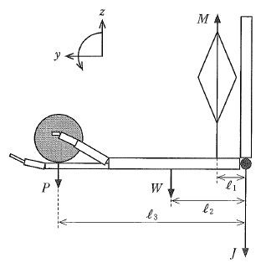
 |  | 1 | M-J-W-P=0
 |  | 2 | Ｐl<sub>3</sub>+Wl<sub>2</sub>-Ml<sub>1</sub>=0 | 正解
 |  | 3 | P<sup>2</sup>l<sub>3</sub>+W<sup>2</sup>l<sub>2</sub>-M<sup>2</sup>l<sub>1</sub>=0
 |  | 4 | Ｐl<sub>3</sub><sup>2</sup>+Wl<sub>2</sub><sup>2</sup>-Ml<sub>1</sub><sup>2</sup>＝0
 |  | 5 | P（l<sub>3</sub>-l<sub>2</sub>）+M（l<sub>2</sub>-l<sub>1</sub>）-Ｊl<sub>2</sub>＝0
臨床工学技士 | 2014 | 医用機械工学 | 医用機械工学 | 2014_ce_14_am081
 |  | 応力とひずみについて正しいのはどれか。 a.応力は作用する荷重と断面積の積である。 b.ひずみは変形の度合いを比で表したものである。 c.荷重と同一の方向に現れるひずみを縦ひずみという。 d.せん断応力によって生じるひずみを横ひずみという。 e.弾性係数は応力とひずみの積である。
 |  | 1 | a、b
 |  | 2 | a、e
 |  | 3 | b、c | 正解
 |  | 4 | c、d
 |  | 5 | d、e
臨床工学技士 | 2014 | 医用機械工学 | 医用機械工学 | 2014_ce_14_am082
 |  | 内部の直径20mmのまっすぐな血管内を粘性係数0.004Pa・sの血液が平均流速0.2m/sで流れている。この流れのレイノルズ数はどれか。 ただし、血液の密度は1×103kg/m3とする。
 |  | 1 | 1
 |  | 2 | 20
 |  | 3 | 500
 |  | 4 | 1,000 | 正解
 |  | 5 | 5,000
臨床工学技士 | 2014 | 医用機械工学 | 医用機械工学 | 2014_ce_14_am083
 |  | 図に示す波形の音波を水中に発射した。その音波の波長［cm］はどれか。
 |  | 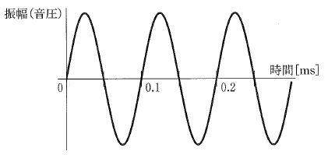
 |  | 1 | 0.1
 |  | 2 | 3.3
 |  | 3 | 7.5
 |  | 4 | 15 | 正解
 |  | 5 | 30
臨床工学技士 | 2014 | 医用機械工学 | 医用機械工学 | 2014_ce_14_am084
 |  | 25℃の水3Lを500Wのヒータで加熱して37℃にするのに必要なおよその時間［s］はどれか。 ただし、ヒータの出力の80％が加温に使われ、水の比熱は4.2kJ/（kg・K）とする。
 |  | 1 | 300
 |  | 2 | 380 | 正解
 |  | 3 | 630
 |  | 4 | 930
 |  | 5 | 1,200
臨床工学技士 | 2014 | 生体物性材料工学 | 生体物性 | 2014_ce_14_am085
 |  | 生体の電気特性について正しいのはどれか。 a.α分散は水分子の分極に起因する。 b.β分散は組織の構造に起因する。 c.脂肪の導電率は筋肉よりも低い。 d.骨格筋の異方性は弱い。 e.有髄神経の髄鞘は高い導電性を示す。
 |  | 1 | a、b
 |  | 2 | a、e
 |  | 3 | b、c | 正解
 |  | 4 | c、d
 |  | 5 | d、e
臨床工学技士 | 2014 | 生体物性材料工学 | 生体物性 | 2014_ce_14_am086
 |  | 放射線が同じ線量で生体に吸収されたとき、影響が最も大きいのはどれか。
 |  | 1 | X線
 |  | 2 | α線 | 正解
 |  | 3 | γ線
 |  | 4 | 電子線
 |  | 5 | 陽子線
臨床工学技士 | 2014 | 生体物性材料工学 | 生体物性 | 2014_ce_14_am087
 |  | 比熱が最も小さいのはどれか。
 |  | 1 | 脂 肪 | 正解
 |  | 2 | 肝 臓
 |  | 3 | 筋 肉
 |  | 4 | 血 漿
 |  | 5 | 脳
臨床工学技士 | 2014 | 生体物性材料工学 | 医用材料 | 2014_ce_14_am088
 |  | 表面接触機器の生物学的安全性試験で正しいのはどれか。 a.血液適合性試験 b.埋植試験 c.細胞毒性試験 d.感作性試験 e.発がん性試験
 |  | 1 | a、b
 |  | 2 | a、e
 |  | 3 | b、c
 |  | 4 | c、d | 正解
 |  | 5 | d、e
臨床工学技士 | 2014 | 生体物性材料工学 | 医用材料 | 2014_ce_14_am089
 |  | カテーテル本体の材料でないのはどれか。
 |  | 1 | ポリ塩化ビニル
 |  | 2 | ポリテトラフルオロエチレン
 |  | 3 | ポリカーボネート | 正解
 |  | 4 | ポリウレタン
 |  | 5 | ポリジメチルシロキサン
臨床工学技士 | 2014 | 生体物性材料工学 | 医用材料 | 2014_ce_14_am090
 |  | ポリメタクリル酸メチル（アクリル樹脂）はどれか。
 |  | 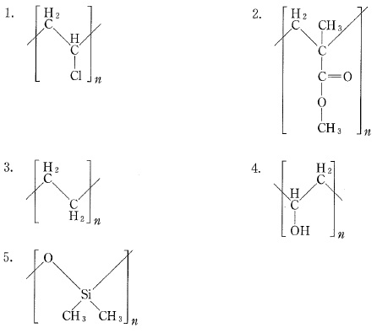
 |  | 1 | 1
 |  | 2 | 2 | 正解
 |  | 3 | 3
 |  | 4 | 4
 |  | 5 | 5

